Бланк на фасады (2)
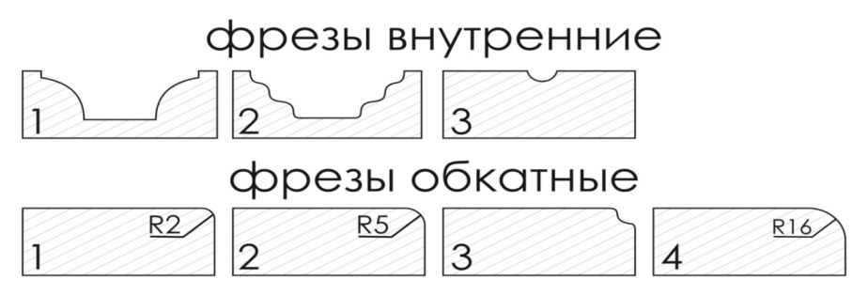
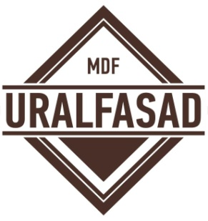
 |  |  |  |  |  |  |  |  |  | 620010, г.Екатеринбург,
 |  |  |  |  |  |  |  |  |  | ул. Черняховского, д. 106.
 |  |  |  |  | Бланк заказа |  |  |  |  | E-mail: fasad02@uralplit.ru
 |  |  |  |  |  |  |  |  |  | Тел. : +7 (343) 226-06-49

 |  |  |  |  | на фасады |  |  |  |  | Дата приёма

 |  |  |  |  |  |  |  |  |  | Срок сдачи
 | При заказе площадью до 0,65 кв.м. применяется коэффицент 1,6 От 0,65 кв.м.- до 1 кв.м. приравнивается к стоимости 1 кв.м.. Минимальная сумма заказа 500 рублей.
 | Толщина МДФ: |  |  | Заказ № |  |  | Цена за кв.м.

 | Патина (серебро, золото, св. коричневая, темно коричневая): |  |  |  |  |  | Сумма заказа |  | 0.00 ₽

 | Патина с углами или без

 | Форма оплаты: |  |  |  |  |  | Название организации Контактное лицо/тел:

 | Прямые фасады (миним. размер 50 мм, максим. размер 2600мм* 1200 мм)
 | № | Размер |  | Кол-во | Вид фасада |  | Вид фрезеровки | Фрезы |  | Цвет | Примечание | Толщина | Кв.м.
 |  | Высота | Ширина |  | глухой/витрина/решетка |  |  | внут | обк
 | 1 |  |  |  |  |  |  |  |  |  |  |  | 0.000
 | 2 |  |  |  |  |  |  |  |  |  |  |  | 0.000
 | 3 |  |  |  |  |  |  |  |  |  |  |  | 0.000
 | 4 |  |  |  |  |  |  |  |  |  |  |  | 0.000
 | 5 |  |  |  |  |  |  |  |  |  |  |  | 0.000
 | 6 |  |  |  |  |  |  |  |  |  |  |  | 0.000
 | 7 |  |  |  |  |  |  |  |  |  |  |  | 0.000
 | 8 |  |  |  |  |  |  |  |  |  |  |  | 0.000
 | 9 |  |  |  |  |  |  |  |  |  |  |  | 0.000
 | 10 |  |  |  |  |  |  |  |  |  |  |  | 0.000
 | 11 |  |  |  |  |  |  |  |  |  |  |  | 0.000
 | 12 |  |  |  |  |  |  |  |  |  |  |  | 0.000
 | 13 |  |  |  |  |  |  |  |  |  |  |  | 0.000
 | 14 |  |  |  |  |  |  |  |  |  |  |  | 0.000
 | 15 |  |  |  |  |  |  |  |  |  |  |  | 0.000
 | 16 |  |  |  |  |  |  |  |  |  |  |  | 0.000
 | 17 |  |  |  |  |  |  |  |  |  |  |  | 0.000
 | 18 |  |  |  |  |  |  |  |  |  |  |  | 0.000
 | 19 |  |  |  |  |  |  |  |  |  |  |  | 0.000
 | 20 |  |  |  |  |  |  |  |  |  |  |  | 0.000
 | ИТОГО кв.м. |  |  |  |  |  |  |  |  |  |  |  | 0.000
 | Радиусные фасады (для вогнутого фасада необходимо указать открывание и модуль)
 | № | Размер |  | Кол-во | Вид фасада |  | Вид фрезеровки | Фрезы |  | Цвет | Примечание |  | Кв.м.
 |  | Высота | Ширина |  | глухой/витрина | выгн/вогн |  | внут | обк
глухой;витрина;витрина с выборкой 8*4;витрина с выборкой 8*8 | 16 |  | 446 |  |  |  |  |  |  |  |  |  | 0.000
 | 17 |  | 446 |  |  |  |  |  |  |  |  |  | 0.000
 | 18 |  | 446 |  |  |  |  |  |  |  |  |  | 0.000
 | ИТОГО кв.м. |  |  |  |  |  |  |  |  |  |  |  | 0.000
 | Декоративные элементы
 | № | Высота | Ширина | Кол-во | Тип |  |  | Цвет |  |  | Примечание |  | Кв.м.
 | 1
 | 2
 | 3
 | 4
 | 5

 | Заказчик __________________

